Arkusz1
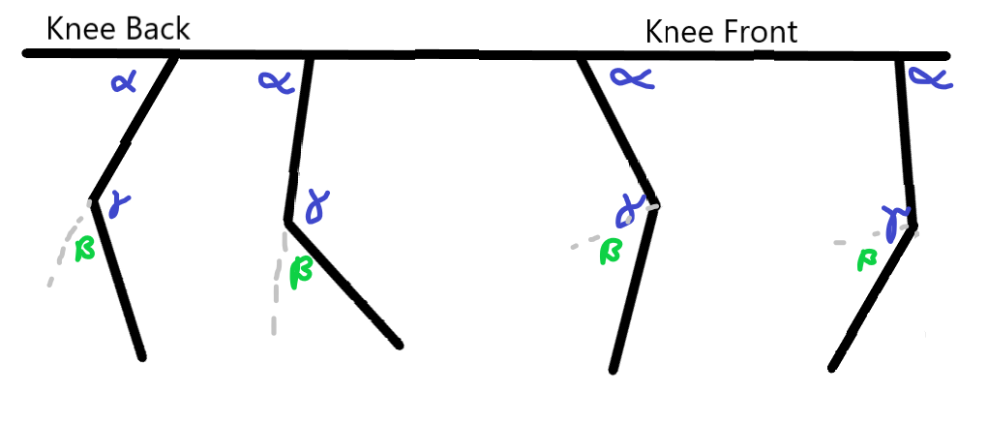

 | Knee back: |  | Knee Front:
 | radiany | stopnie | radiany | stopnie
x | 0.5 |  | 0.5
y | 1.73 |  | 1.73
d^2 | 3.2429 |  | 3.2429
gamma | 2.2413884536 | 128.42209864 | 2.2413884536 | 128.42209864
alpha | 1.4020449824 | 80.331260178 | 0.83934347126 | 48.090838465
beta | 0.90020419995 | 51.577901357 | 0.67059212685 | 38.422098643
MS | 1.4020449824 | 80.331260178 | 2.3022491823 | 131.90916153
SS | 2.4710005267 | 141.57790136 | 0.67059212685 | 38.422098643

 | x | y | x | y
A | 0 | 0 | 0 | 0
B | -0.16795156157 | -0.98579524901 | 0.66795156157 | -0.74420475099
C | 0.5 | -1.73 | 0.5 | -1.73
|AB| | 1 |  | 1
|BC| | 1 |  | 1

